Data - insulation and heat HH
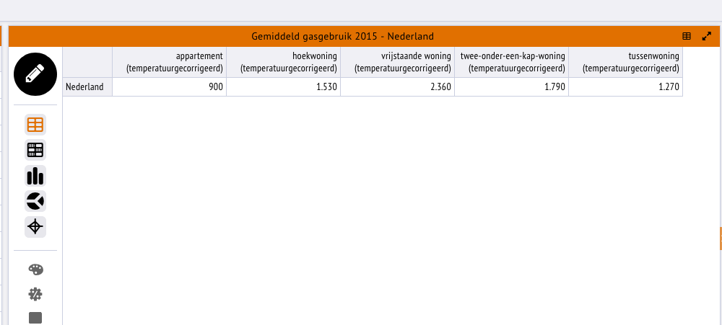
 | Average gas use (temp corrected) 2015 (m3) | Average TJ used for space heating | Typical space heating demand low insulation | Start reduction insulation
Apartment | 900 | 0.0236966715 | 0.027237553448 | 13%
Corner house | 1530 | 0.04028434155 | 0.044268507198 | 9%
Detached house | 2360 | 0.0621379386 | 0.069817908539 | 11%
Semi-detached house | 1790 | 0.04713004665 | 0.054172467414 | 13%
Terraced house | 1270 | 0.03343863645 | 0.03843521431 | 13%

Gas TJ per M3: | 0.00003165
% gas used for space heating | 83.19% | Residences source analysis for NL2015

For future updates:
- Update average gas demand per housing type (temperature corrected)
- Update % gas used for space heating
This gives you an estimate of the start value of insulation

 |  |  |  |  | Source: https://klimaatmonitor.databank.nl/Jive?workspace_guid=24a0b65e-7060-4145-a50f-e0d547e75d8e

The analysis below is static and does not have to be updated from year to year

heat_demand_reduction_medium_insulation_apartments |  | 32% |  | Source: Ecofys
heat_demand_reduction_medium_insulation_corner_house |  | 23% |  | https://www.ecofys.com/nl/publications/hoe-beinvloeden-technologiekeuzes-in-woningen-de-toekomstige-kosten/
heat_demand_reduction_medium_insulation_detached_house |  | 23%
heat_demand_reduction_medium_insulation_semi_detached_house |  | 26%
heat_demand_reduction_medium_insulation_terraced_house |  | 31%
heat_demand_reduction_high_insulation_apartments |  | 67%
heat_demand_reduction_high_insulation_corner_house |  | 69%
heat_demand_reduction_high_insulation_detached_house |  | 67%
heat_demand_reduction_high_insulation_semi_detached_house |  | 69%
heat_demand_reduction_high_insulation_terraced_house |  | 69%

 | % low insulation | % medium insulation | % high insulation | Average reduction (compared to low insulation)
Apartment | 58.0% | 42.0% | 0 | 13%
Corner house | 59.3% | 40.7% | 0 | 9%
Detached house | 52.0% | 48.0% | 0 | 11%
Semi-detached house | 51.2% | 48.8% | 0 | 13%
Terraced house | 57.8% | 42.2% | 0 | 13%

The ETM insulation slider sets the heat demand reduction compared to a typical low insulated house.
We know that in NL2015 around 42% of the apartments has medium insulation (Ecofys report)
According to the same report, a medium insulation for apartments means 32% heat reduction compared to low insulation for apartments
Hence, the ETM slider start value of insulation for apartments is 0.42 * 32 = 13.4%. I.e. on average apartments in NL have a heat demand 13.4% lower than low insulated apartments.

Using this, we can derive the typical heat demand for a low insulated house:
We look at the current temp corrected gas use per housing type. We know (on average) how much of this gas is used for space heating (see NL2015 residence source analysis)
If we assume that 1 TJ gas use = 1 TJ useful demand heat we know the (temperature corrected) heat demand per housing type for the current housing stock
Using the above insulation start values, we know how much lower (on average) this heat demand is compared to a housing stock with low insulation
Hence, we can calculate typical heat demand per housing type of a low insulated house

 | Average gas use (temp corrected) 2015 (m3) | Average gas use (TJ) | Average gas use for space heating | Average UD heating demand for low insulated house
Apartment | 900 | 0.028485 | 0.0236966715 | 0.027237553448
Corner house | 1530 | 0.0484245 | 0.04028434155 | 0.044268507198
Detached house | 2360 | 0.074694 | 0.0621379386 | 0.069817908539
Semi-detached house | 1790 | 0.0566535 | 0.04713004665 | 0.054172467414
Terraced house | 1270 | 0.0401955 | 0.03343863645 | 0.03843521431

 |  | Source
Gas TJ per M3: | 0.00003165
% gas used for space heating | 83.19% | Residences source analysis for NL2015

Data - insulation buildings
De volgende bronnen zijn gebruikt om de instellingen voor de isolatieslider voor gebouwen uit te rekenen:
1. Energiekentallen utiliteitsgebouwen Vesta 2.0 (september 2015)
2. 20160706_Vesta_Utiliteiten_BAG
3. 20160525_Vesta_Utiliteiten_Nieuwbouw
4. Verkenning utilitetisbouw Rijksoverheid (2017)
De volgende aannames zijn gedaan om de instellingen voor de isolatieslider voor gebouwen uit te rekenen:
1. De minimale waarde staat gelijk aan een gebouw met label E (warmtevraag hiervan is te vinden in 20160706_Vesta_Utiliteiten_BAG)
2. De maximale waarde staat gelijk aan een gebouw met label A+ (warmtevraag hiervan is te vinden in 20160525_Vesta_Utiliteiten_Nieuwbouw)
3. De huidige isolatiegraad van de gebouwen komt uit Energiekentallen utiliteitsgebouwen Vesta 2.0, daar wordt de huidige warmtevraag van elk type gebouw genoemd
4. De warmtevraag wordt gegeven in GJ/jr/m2 voor de verschillende type gebouwen. Dus eerst is er een gemiddelde warmtevraag per m2 berekend voor elk label met een verdeling van het totale oppervlak tussen alle type gebouwen (uit Verkenning utiltieitsbouw)
5. Wanneer er voor elk label een gemiddelde warmtevraag is kan de warmtevraagreductie tussen E->huidig en tussen E->A+ worden berekend
6. De kosten zijn lineair aangenomen, omdat we tussen label E en label A+ maar overeenkomt met één labelsprong van Vesta (van huidig Rc -> Rc = 3.5)
7. Er worden minimale en maximale kosten gegeven door Vesta. De minimale kosten komen overeen met het isoleren op een natuurlijk moment en de maximale kosten komen overeen met het isoleren op een zelfstandig moment:
- voor de huidige gebouwen wordt het gemiddelde daarvan genomen omdat het isoleren kan plaatsvinden op een natuurlijk of op een zelfstandig moment
- voor nieuwe gebouwen wordt de minimale kosten aangenomen omdat dit altijd plaatsvindt op een natuurlijk moment

 |  |  |  |  |  |  |  |  | STARTWAARDE | SLIDER MAX
 |  | min value | start value | max value |  |  |  |  | 0.325 | 0.776
[GJ/jr/m2] | Warmtevraag label G | Warmtevraag label E | Huidige warmtevraag | Warmtevraag label A+ | Warmtevraagreductie G -> E | Warmtevraagreductie E -> huidig | Warmtevraagreductie G -> A+ | Warmtevraagreductie E -> A+
Kantoor | 0.981 | 0.771 | 0.509 | 0.14519876 | 0.215 | 0.339 | 0.852 | 0.812 | 0.051 | 0.128
Winkel | 0.495 | 0.392 | 0.377 | 0.11855899 | 0.207 | 0.038 | 0.760 | 0.698 | 0.004 | 0.076
Gezondheidszorg | 1.117 | 0.819 | 0.729 | 0.2160096 | 0.267 | 0.110 | 0.807 | 0.736 | 0.010 | 0.073
Logies | 0.724 | 0.583 | 0.546 | 0.23712773 | 0.195 | 0.063 | 0.672 | 0.593 | 0.006 | 0.061
Onderwijs | 0.517 | 0.390 | 0.301 | 0.10760359 | 0.245 | 0.229 | 0.792 | 0.724 | 0.018 | 0.063
Industrie | 0.415 | 0.323 | 0.145 | 0.0707844 | 0.222 | 0.551 | 0.830 | 0.781 | 0.215 | 0.324
Bijeenkomst | 0.561 | 0.806 | 0.272 | 0.03785684 | -0.438 | 0.663 | 0.932 | 0.953 | 0.007 | 0.009
Sport | 0.725 | 0.544 | 0.272 | 0.16822246 | 0.249 | 0.500 | 0.768 | 0.691 | 0.015 | 0.023
Overig | 0.228 | 0.166 | 0.272 | 0.15151175 | 0.273 | -0.643 | 0.335 | 0.085 | onbekend | 0.020
Cel | 1.175 | 0.797 | onbekend | onbekend | 0.321 | onbekend | onbekend | onbekend | onbekend | onbekend

Gemiddelde warmtevraag: | 0.6067519039 | 0.47250581225 | 0.33663 | 0.1251482231 | 0.22 | 28.76% | 0.79 | 73.51%
 | 0.147201606 | 0.11558723655 | 0.07635 | 0.021779814
 | 0.0494577526 | 0.0392022619 | 0.0377 | 0.011855899
 | 0.10050439185 | 0.07368921594 | 0.06561 | 0.019440864
 | 0.06515875035 | 0.05245974135 | 0.04914 | 0.0213414957
 | 0.04139647384 | 0.03123528456 | 0.02408 | 0.0086082872
 | 0.16201656744 | 0.12601301076 | 0.05655 | 0.027605916
 | 0.00560795468 | 0.00806258686 | 0.00272 | 0.0003785684
 | 0.02174374476 | 0.01632515721 | 0.00816 | 0.0050466738
 | 0.01366466238 | 0.00993131712 | 0.01632 | 0.009090705

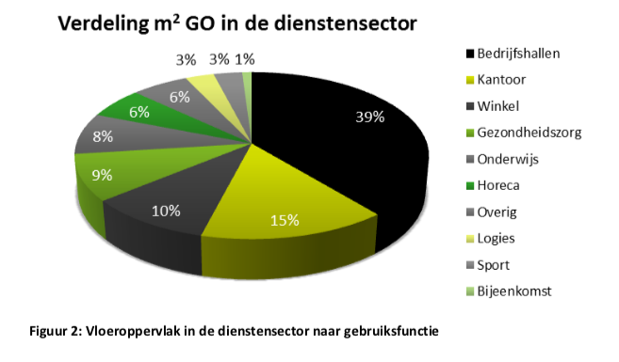
Verkenning utilitetisbouw Rijksoverheid (2017)
 |  |  |  |  | VERDELING M2 UTILITEITSBOUW (RIJKSOVERHEID NAAR BAG OMZETTEN)
 |  |  |  |  | RIJKSOVERHEID CATEGORIEN |  | BAG CATEGORIEN |  | VESTA CATEGORIEN
 |  |  |  |  | Bedrijfshallen | 0.39 | Kantoor | 0.15 | Kantoren | 0.15
 |  |  |  |  | Kantoor | 0.15 | Winkel | 0.1 | Winkels | 0.1
 |  |  |  |  | Winkel | 0.1 | Gezondheidszorg | 0.09 | Verpleging en verzorging | 0.045
 |  |  |  |  | Gezondsheidszorg | 0.09 | Logies | 0.09 | Ziekenhuizen | 0.045
 |  |  |  |  | Onderwijs | 0.08 | Onderwijs | 0.08 | Onderwijs | 0.08
 |  |  |  |  | Horeca | 0.06 | Industrie | 0.39 | Autohandel en reparatie | 0
 |  |  |  |  | Overig | 0.06 | Bijeenkomst | 0.01 | Groothandel | 0.39
 |  |  |  |  | Logies | 0.03 | Sport | 0.03 | Horeca | 0.06
 |  |  |  |  | Sport | 0.03 | Overig | 0.06 | Overige dienstverlenging | 0.13
 |  |  |  |  | Bijeenkomst | 0.01 | Cel | 0
 |  |  |  |  | Aannames = |  | Horeca bij Logies opgeteld |  | Logies, Sport, Bijeenkomst is put into overig
 |  |  |  |  |  |  | Bedrijfshallen is Industrie |  | Bedrijfshallen is groothandel
 |  |  |  |  |  |  | Cel is niet aanwezig bij Rijksoverheid, dus 0

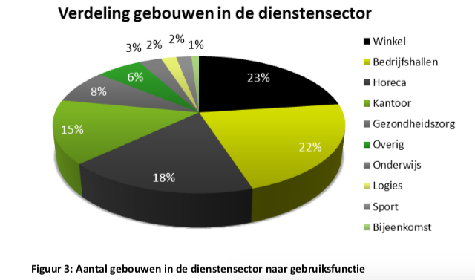
 |  |  |  |  | VERDELING AANTAL GEBOUWEN UTILITEITSBOUW (RIJKSOVERHEID NAAR BAG OMZETTEN)
 |  |  |  |  | RIJKSOVERHEID CATEGORIEN |  | VESTA CATEGORIEN
 |  |  |  |  | Bedrijfshallen | 0.22 | Kantoren | 0.15
 |  |  |  |  | Kantoor | 0.15 | Winkels | 0.23
 |  |  |  |  | Winkel | 0.23 | Verpleging en verzorging | 0.04
 |  |  |  |  | Gezondsheidszorg | 0.08 | Ziekenhuizen | 0.04
 |  |  |  |  | Onderwijs | 0.03 | Onderwijs | 0.03
 |  |  |  |  | Horeca | 0.18 | Autohandel en reparatie | 0
 |  |  |  |  | Overig | 0.06 | Groothandel | 0.22
 |  |  |  |  | Logies | 0.02 | Horeca | 0.18
 |  |  |  |  | Sport | 0.02 | Overige dienstverlenging | 0.11
 |  |  |  |  | Bijeenkomst | 0.01
 |  |  |  |  |  | Aannames = | Logies, Sport, Bijeenkomst is put into overig
 |  |  |  |  |  | 1 | Bedrijfshallen is groothandel

HUIDIGE WARMTEVRAAG: Energiekentallen utiliteitsgebouwen Vesta 2.0 (september 2015)
Aannames om warmtevraag te passen bij BAG categorien:
 | Horeca warmtevraag is bij Logies gerekend
 | Groothandel warmtevraag is bij Industrie gerekend
 | Aannames om warmtevraag te passen bij BAG categorien

Data - Solar PV
 | m2 | km2
Apartment | 19.066666667 | 1.9066666667E-05
Corner house | 33.3 | 0.0000333
Detached house | 61.7 | 0.0000617
Semi-detached house | 45.8 | 0.0000458
Terraced house | 32.5 | 0.0000325

Note: Apartment includes flats, so we take average of FlatTot4, Flat4, Appartement
Note: No corner house in source. Took average of all housing types

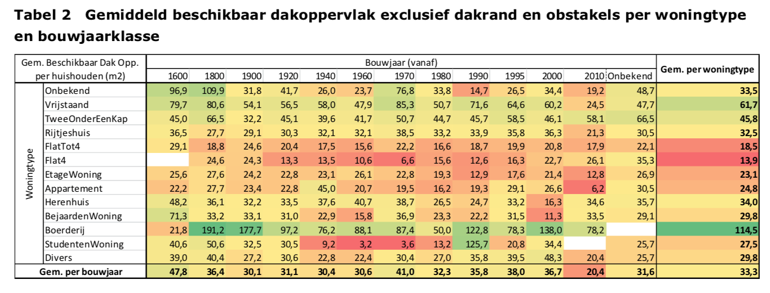

Source: https://www.pbl.nl/sites/default/files/cms/publicaties/pbl-2014-dnv-gl-het-potentieel-van-zonnestroom-in-de-gebouwde-omgeving-van-nederland_01400.pdf

